메뉴구조
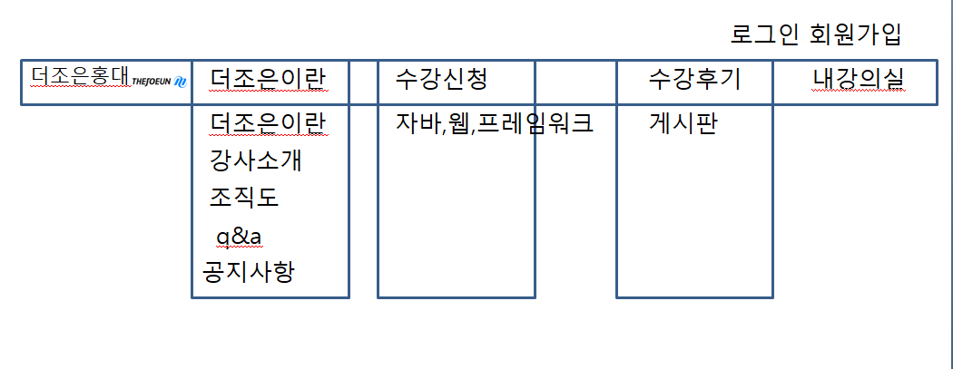
1. 웹페이지 접속 초기 화면

로그인
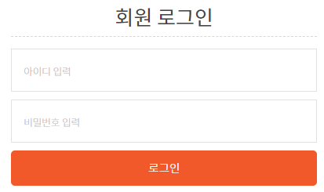
1. 회원가입 후 로그인

회원가입
1. 회원가입 화면

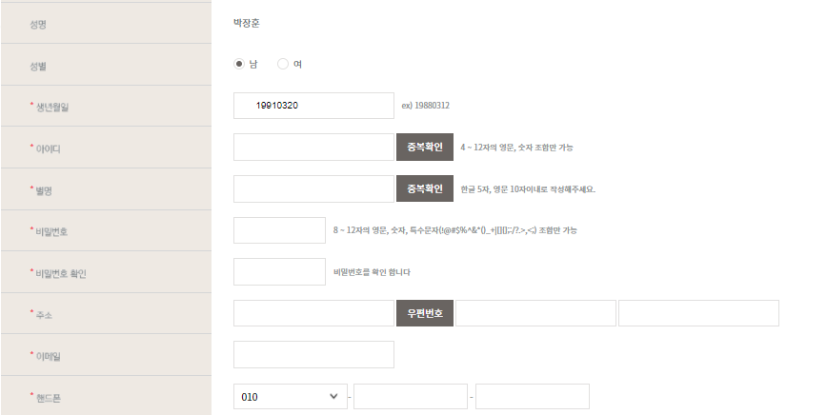

회원가입 기입이력 1. 성명 2. 생년월일 3. 아이디 4. 비밀번호 5. 연락처 6. 최종학력

수강신청
1.수강신청

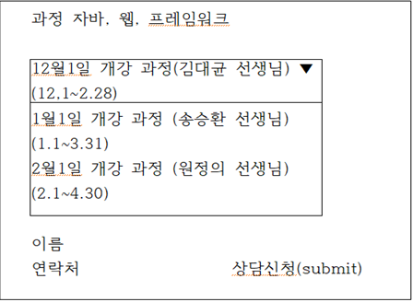

2. 회원 및 비회원 상담신청 가능

3. 이름 연락처 기입 후 상담신청

출결 및 시험
1. 출결 및 시험

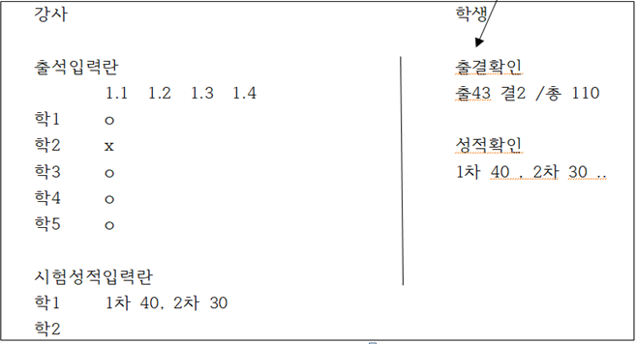

2. 회원만 가능 (수강생)

1. 수강생은 확인만 할 수 있음 2. 출석 체크 셀렉트문 표기 (강사) 3. 성적 입력 (강사) 4. 관리자 권한 (행정)

1. 관리자 권한 (행정) - 출결 및 성적 수정 및 삭제 가능

